3)
 |  |  |  |  |  |  |  |  | PARA ESCOM y CIC |  |  |  | PARA ESIQIE
 |  |  |  |  |  |  |  |  | Flujo Máximo de la trayectoria de Entrada General de ESCOM a la entrada que dirige al Metro. |  |  |  | Flujo Máximo de la trayectoria que usan las personas sin vehículos de ESIQIE

 |  |  |  |  |  |  |  |  | Iteración | Trayectoria | Flujo | Flujo Acumulado | Iteración | Trayectoria | Flujo | Flujo Acumulado
 |  |  |  |  |  |  |  |  | 1 | EG-EEP-EEM-EM | 1 | 1 | 1 | EM-EPENCB-EPCEN-EJTB-EJTB2-EEE1-EEE3-33Q1 | 1 | 1
 |  |  |  |  |  |  |  |  | 2 | EG-EC-EM | 1 | 2 | 2 | EM-EC-ETENCB-ECEN-EEE2-EEE4-EEQ2-EEQ1 | 1 | 2
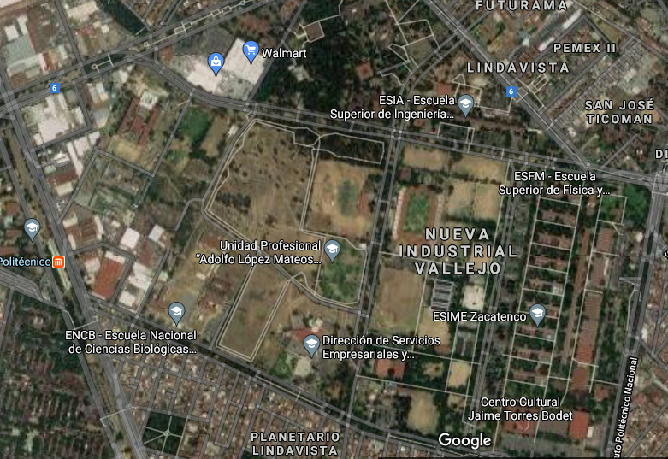
 |  |  |  |  |  |  |  |  | 3 | EG-EC-EM | 1 | 3 | 3 | EM-EEM-EEP-EG-EEF1-EEF2-EEQ3-EEQ1 | 1 | 3
 |  |  |  |  |  |  |  |  |  | Flujo Máximo | 3
 |  |  |  |  |  |  |  |  |  |  |  |  |  | Flujo Máximo | 3
 |  |  |  |  |  |  |  |  | 2 Personas pueden ir por pasillo y por cada acceso en ESCOM y CIC
 |  |  |  |  |  |  |  |  |  |  |  |  | 4 Personas pueden caminar por los pasillos usando la trayectoria que usan las personas de ESIQIE para llegar al edificio 5.
Entrada ESCOM Principal
Entrada General
ESIA
ESCOM
 |  |  |  |  |  |  |  |  | PARA ENCB |  |  |  | PARA ESIT
 |  |  |  |  |  |  |  |  | Flujo Máximo de la trayectoria que usan las personas sin vehículos de ENCB |  |  |  | Flujo Máximo de la trayectoria que usan las personas sin vehículos de ESIT
Entrada ESCOM metro
2
1

1
1
Entrada
Edificios ESFM 1
Entrada
Edificios ESFM 2
2
CIC
Entrada
Edificios ESIA 2
 |  |  |  |  |  |  |  |  | Iteración | Trayectoria | Flujo | Flujo Acumulado | Iteración | Trayectoria | Flujo | Flujo Acumulado
 |  |  |  |  |  |  |  |  | 1 | EM-EPENCB | 3 | 3 | 1 | EM-ETENCB-EPCEN-EJTB1-EJTB2-EBIB-EET | 1 | 1
 |  |  |  |  |  |  |  |  | 2 | EM-EC-ETENCB.EPENCB | 1 | 4 | 2 | EM-ETENCB-EPCEN-ECEN-EEE2-EEE1-EEE3-EET | 1 | 2
Entrada
Edificios ESIA 1
ESFM
 |  |  |  |  |  |  |  |  |  |  |  |  | 3 | EM-EEM-EEP-EG-EEF1-EEF2-EET | 1 | 3
Entrada metro
1
Entrada
Edificios ESIQIE 4
1
1
 |  |  |  |  |  |  |  |  |  | Flujo Máximo | 4
 |  |  |  |  |  |  |  |  |  |  |  |  |  | Flujo Máximo | 3
1
 |  |  |  |  |  |  |  |  | 4 Personaspueden caminar por los pasillos usando la trayectoria que usan las personas de ENCB
Entrada CIC
2
Entrada
Edificios ESIQIE 3
 |  |  |  |  |  |  |  |  |  |  |  |  | 4 Personaspueden caminar por los pasillos usando la trayectoria que usan las personas de ESIT
Entrada trasera ENCB
ESIQIE
2
Entrada
Edificios ESIQIE 2
 |  |  |  |  |  |  |  |  | PARA CENLEX |  |  |  | PARA ESFM
 |  |  |  |  |  |  |  |  | Flujo Máximo de la trayectoria que usan las personas sin vehículos de CENLEX |  |  |  | Flujo Máximo de la trayectoria que usan las personas sin vehículos de CESFM
ESIT
1
Entrada
Edificios ESIME 4
2
Entrada
Edificios ESIQIE 1
2
2
2
1
 |  |  |  |  |  |  |  |  | 1 | EM-EPENCB-EPCEN-ECEN | 3 | 3 | Iteración | Trayectoria | Flujo | Flujo Acumulado
 |  |  |  |  |  |  |  |  | 2 | EM-EC-ETENCB-ECEN | 1 | 4 | 1 | EM-EPENCB-EPCEN-EJTB1-EJTB2-EEE1-EEE3-EEQ1-EEQ3-EEF2 | 1 | 1
 |  |  |  |  |  |  |  |  | 3 | EM-EC-ETENCB-EPCEN-ECEN | 1 | 5 | 2 | EM-EEM-EEP-EG-EEF1-EEF2 | 1 | 2
ENCB
ESIME
Entrada
Edificios ESIT
Entrada
Edificios ESIME 3
 |  |  |  |  |  |  |  |  |  | Flujo Máximo | 5 |  |  | Flujo Máximo | 2
CENLEX
Entrada principal ENCB
Entrada
Edificios ESIME 2
 |  |  |  |  |  |  |  |  | 5 Personas pueden caminar por los pasillos usando la trayectoria que usan las personas de CENLEX |  |  |  | 5 Personas pueden caminar por los pasillos usando la trayectoria que usan las personas de ESFM para llegar al edificio 9
Entrada
Edificios ESIME 1
3
2
2
2
 |  |  |  |  |  |  |  |  | PARA ESIME |  |  |  | PARA ESIA
 |  |  |  |  |  |  |  |  | Flujo Máximo de la trayectoria que usan las personas sin vehículos de ESIME |  |  |  | Flujo Máximo de la trayectoria que usan las personas sin vehículos de ESIME

Entrada principal CENLEX
 |  |  |  |  |  |  |  |  | 1 | EM-EPENCB-EPCEN-EJTB1-EJTB2-EEE1 | 1 | 1 | 1 | EM-EPENCB-EPCEN-EJTB1-EEE2-EEE4-EEQ2-EEQ4-EET1-EEA | 1 | 1
 |  |  |  |  |  |  |  |  | 2 | EM-EC-ETENCB-ECEN-EEE2-EEE1 | 1 | 2 | 2 | EM-EC-ETENCB-EEA2-EEA1 | 1 | 2
 |  |  |  |  |  |  |  |  | 3 | EM-EEM-EEP-EG-EEF1-EEF2-EEQ3-EEQ1 | 1 | 3
Entrada
Jaime Torres B 1
 |  |  |  |  |  |  |  |  |  |  |  |  |  | Flujo Máximo | 2
Entrada
Jaime Torres B 2
 |  |  |  |  |  |  |  |  |  | Flujo Máximo | 3
3
Entrada
Biblioteca
 |  |  |  |  |  |  |  |  |  |  |  |  |  | 3 Personas pueden caminar por los pasillos usando la trayectoria que usan las personas de ESIME para llegar a la entrada 1.
1
 |  |  |  |  |  |  |  |  | 3 Personas pueden caminar por los pasillos usando la trayectoria que usan las personas de ESIME para llegar al edificio 1.
1
2v

 |  | Trayectoria para cada unidad académica y área funcional, sin vehículo. Los flujos máximos se determinaron partiendo del nodo donde se encuentra el metro de la estación Politécnico. Cabe destacar que si los alumnos partieran de ahí hacia sus respectivas escuelas, habrían: 3 personas de ESCOM y/o CIC, 4 de ENCB, 5 personas de CENLEX, 3 personas de ESIME, 3 personas de ESIQIE, 3 personas de ESIT, 3 personas de ESFM y 2 personas de ESIA.

EM | Entrada Metro |  | EPENCB | Entrada Principal de ENCB | EPCEN | Entrada Principal CENLEX | EJTB1 | Entrada Jaime Torres B1
EEM | Esntrada ESCOM Metro |  | ETENCB | Entrada Trasera de ENCB | ECEN | Entrada de edificios CENLEX | EJTB2 | Entrada Jaime Torres B2
EEP | Entrada ESCOM Principal
EG | Entrada General |  | EEE1 | Entrada Edificios ESIME 1 | EEQ1 | Entrada Edificios ESIQIE 1 | EEF1 | Entrada Edificios ESFM 1
EC | Entrada del CIC |  | EEE2 | Entrada Edificios ESIME 2 | EEQ2 | Entrada Edificios ESIQIE 2 | EFF2 | Entrada Edificios ESFM 2
 |  |  | EEE3 | Entrada Edificios ESIME 3 | EEQ3 | Entrada Edificios ESIQIE 3
 |  |  | EEE4 | Entrada Edificios ESIME 4 | EEQ4 | Entrada Edificios ESIQIE 4 | EET | Entrada Edificios ESIT

 |  |  |  |  | EEA 1 | Entrada Edificios ESIA 1 | EBIB | Entrada Biblioteca
 |  |  |  |  | EEA 2 | Entrada Edificios ESIA 2

4)
EEA1
EEF1
EEF2

EEEQ4
EEEQ3

EEM
EEP
EG
EEA2

EEEQ2
EEEQ1

EM
EC
ETENCB
ECEN
EEEE4
EEE3

EET

EEE2
EEE1

EPENCB
EPCEN
EJTB1
EJTB2
EBIB

5)
EEA1
EEF1
EEF2

EEEQ4
EEEQ3

EEM
EEP
EG
EEA2

EEEQ2
EEEQ1

EM
EC
ETENCB
ECEN
EEEE4
EEE3

EET

EEE2
EEE1

EPENCB
EPCEN
EJTB1
EJTB2
EBIB

Los cuellos de botella se presentan en color rojo, tanto en mañana (7 a.m) como en tarde (1:30 p.m)

